Image Sample
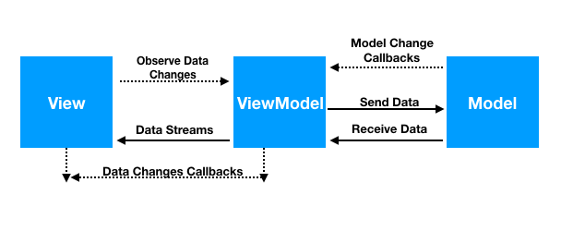
# | Nội dung | Image | Remark
1 | Cách thức hoạt động của mô hình MVVN

